Inicio
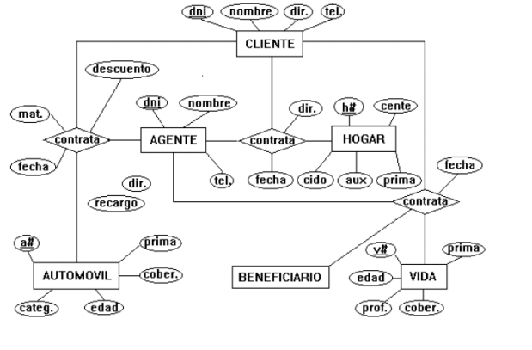
ORIGEN | PEPITO SEGUROS
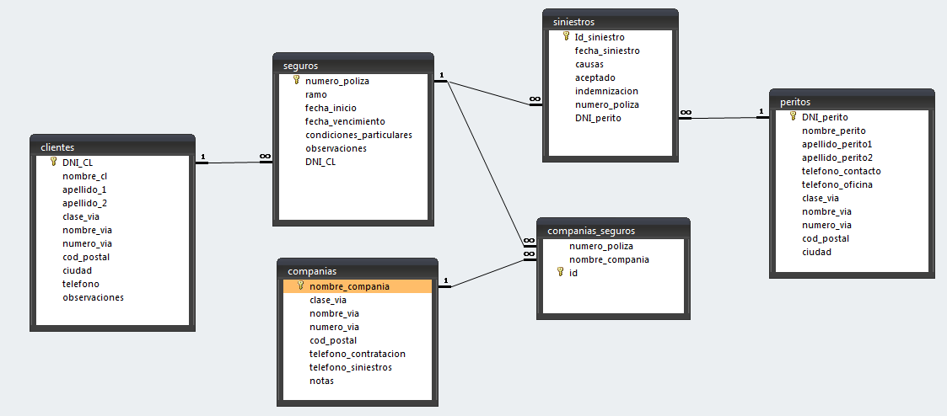

Pepito Seguros es un corredor de seguros se dedica a vender seguros, tiene una cartera de clientes a los que vende seguros de distintos ramos (automóvil, hogar, incendio, robo, comunidades, decesos, vida, etc.).


DESTINO

